Ha
Ellenőrzi a feltétel megfelelését, és ha a megadott feltétel IGAZ, az egyik értéket adja vissza, ha HAMIS, akkor a másikat.

Példa:
Ellenőrizzük, hogy a tanulók pontja kevesebb-e mint 15! Ha igen írassuk ki, hogy javító vizsga, ellenkező esetben ne írassunk ki semmit!

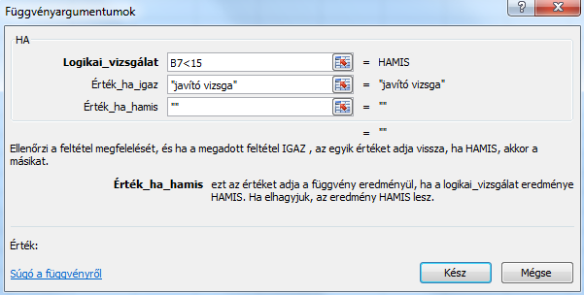
Név | Pont | Kor | Ha fv.
Andai Erika | 16 | 14
Bárdos Menyhért | 25 | 17
Becskei Lőrinc | 29 | 14
Bikrai Menyhért | 12 | 15 | javító vizsga
Bíró Sámuel | 30 | 19
Bolla Lőrinc | 23 | 16
Dávid Lőrinc | 16 | 14
Déri Lehel | 29 | 16
Fargai Mária | 18 | 16
Fargai Rózsa | 23 | 18
Fehér Ilona | 13 | 18 | javító vizsga
Fekete Domokos | 28 | 17
Fodor Ilona | 12 | 19 | javító vizsga
Galla Erika | 30 | 14

Ha a függvénynek két feltétele is van akkor logikai vizsgálatához ÉS illetve VAGY függvényeket szúrhatúnk.

Példa:
Ellenőrizzük, hogy a tanulók pontja kevesebb-e mint 15 és elmúltak-e már 18 évesek! Ha mindkettő teljesül rúguk ki őket!

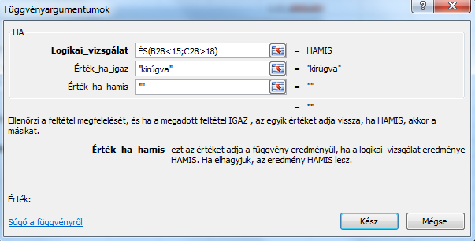
Név | Pont | Kor | Ha fv. + És fv.
Andai Erika | 16 | 14
Bárdos Menyhért | 25 | 17
Becskei Lőrinc | 29 | 14
Bikrai Menyhért | 12 | 15
Bíró Sámuel | 30 | 19
Bolla Lőrinc | 23 | 16
Dávid Lőrinc | 16 | 14
Déri Lehel | 29 | 16
Fargai Mária | 18 | 16
Fargai Rózsa | 23 | 18
Fehér Ilona | 13 | 18
Fekete Domokos | 28 | 17
Fodor Ilona | 12 | 19 | kirúgva
Galla Erika | 30 | 14

A HA függvények egymásba ágyazására akkor van szükség, ha kimeneti lehetőségből van kettőnél több.

Példa:
Akinek pontszáma 15 alatti azt küldjük javító vizsgára, akinek 25 fölötti annak adjunk dícséretet, a kettő között pedig ne csináljunk semmit!

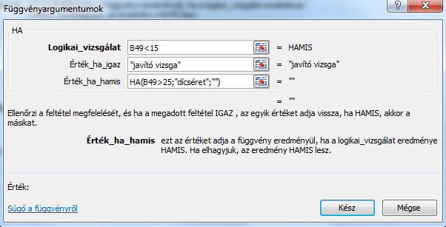
Név | Pont | Kor | Ha fv. + Ha fv.
Andai Erika | 16 | 14
Bárdos Menyhért | 25 | 17
Becskei Lőrinc | 29 | 14 | dícséret
Bikrai Menyhért | 12 | 15 | javító vizsga
Bíró Sámuel | 30 | 19 | dícséret
Bolla Lőrinc | 23 | 16
Dávid Lőrinc | 16 | 14
Déri Lehel | 29 | 16 | dícséret
Fargai Mária | 18 | 16
Fargai Rózsa | 23 | 18
Fehér Ilona | 13 | 18 | javító vizsga
Fekete Domokos | 28 | 17 | dícséret
Fodor Ilona | 12 | 19 | javító vizsga
Galla Erika | 30 | 14 | dícséret

Szumha
A megadott feltételnek vagy kritériumnak eleget tevő cellákban található értékeket adja össze.

Példa:
Ellenőrizzük, hogy a tanulók elmúltak-e már 15 évesek és ha igen, adjuk össze pontjaikat!

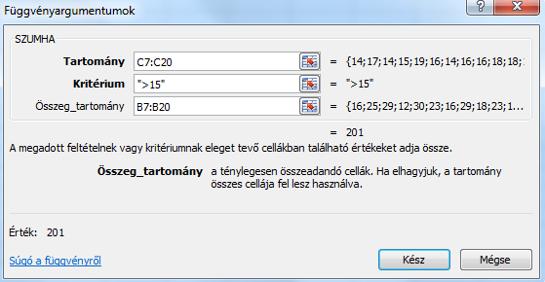
Név | Pont | Kor | Szumha
Andai Erika | 16 | 14 | 201
Bárdos Menyhért | 25 | 17
Becskei Lőrinc | 29 | 14
Bikrai Menyhért | 12 | 15
Bíró Sámuel | 30 | 19
Bolla Lőrinc | 23 | 16
Dávid Lőrinc | 16 | 14
Déri Lehel | 29 | 16
Fargai Mária | 18 | 16
Fargai Rózsa | 23 | 18
Fehér Ilona | 13 | 18
Fekete Domokos | 28 | 17
Fodor Ilona | 12 | 19
Galla Erika | 30 | 14

Előfordulhat, hogy a függvényt másoljuk is, ekkor a két tartomány megfelelő elemeit fixálni kell, a kritériumokat pedig célszerű a számítás mellé felsorolni.

Példa:
Adjuk össze az egyes életkorokba tartozó tanulók pontjait!

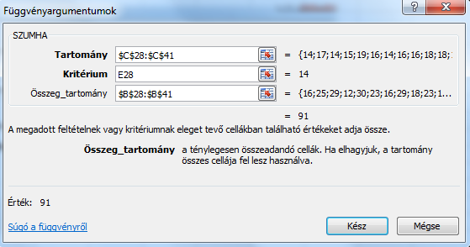
Név | Pont | Kor | Életkorok | Szumha
Andai Erika | 16 | 14 | 14 | 91
Bárdos Menyhért | 25 | 17 | 15 | 12
Becskei Lőrinc | 29 | 14 | 16 | 70
Bikrai Menyhért | 12 | 15 | 17 | 53
Bíró Sámuel | 30 | 19 | 18 | 36
Bolla Lőrinc | 23 | 16 | 19 | 42
Dávid Lőrinc | 16 | 14
Déri Lehel | 29 | 16
Fargai Mária | 18 | 16
Fargai Rózsa | 23 | 18
Fehér Ilona | 13 | 18
Fekete Domokos | 28 | 17
Fodor Ilona | 12 | 19
Galla Erika | 30 | 14

